Cabeça do pilar
BLOCO PARCIALMENTE CARREGADO – CABEÇA DE PILAR PRÉ-MOLDADO (com mísula)
Como usar: células CINZA são entradas (preencha/edite). Células com borda branca são calculadas. A coluna de status mostra “Ok” em verde; qualquer outra mensagem em vermelho indica o que ajustar. O item 1.7 diz se a cabeça é BLOCO ou CONSOLO (aviso em amarelo no resumo) – as armaduras e o desenho seguem o modelo adotado. Cada termo tem unidade e descrição à direita; o desenho explicativo está ao lado (coluna V) e o desenho com as armaduras calculadas está no final.

RESUMO DAS VERIFICAÇÕES E ARMADURAS

Item | Resultado |  | Status | O que é
Modelo |  |  |  | Bloco parcialmente carregado ou consolo – item 1.7
Aviso
Compressão |  |  |  | Tensão sob o aparelho de apoio (MPa) – item 2.1
Cintamento |  |  |  | Cintas de fendilhamento – item 2.3
Tirante topo |  |  |  | Tirante do topo, de face a face (área do consolo ou da referência) – item 3.1
Parede oposta |  |  |  | Barras da parede oposta – item 3.2
Consolo |  |  |  | Tipo de consolo e geometria da cabeça – item 4
Costura |  |  |  | Estribos horizontais do consolo – item 4.3
Biela |  |  |  | Tensão de cisalhamento no consolo (MPa) – item 4.4
Aparelho |  |  |  | Tensão no aparelho de apoio (MPa) – item 5
Taxa |  |  |  | Taxa de aço destas armaduras no volume do pilar (kg/m³) – item 6

1 . DADOS DE ENTRADA

1.1 Coeficientes
γf | 1.4 | - |  | Coeficiente de majoração das cargas.
γc | 1.4 | - |  | Coeficiente de minoração do concreto.
γs | 1.1 | - |  | Coeficiente de minoração do aço (NBR 9062 – pré-moldado).
1.2 Materiais
fck | 40 | MPa |  | Resistência característica do concreto à compressão.
fcd |  | MPa |  | Resistência de cálculo do concreto (fck/γc).
fyk | 500 | MPa |  | Resistência característica do aço (CA-50).
fyd |  | kN/cm² |  | Resistência de cálculo do aço (fyk/γs), em kN/cm².
ρaço | 0.789 | kg/m/cm² |  | Peso por metro de 1 cm² de barra (usado no peso de aço).
1.3 Pilar
h,pil | 35 | cm |  | Pilar na direção em que a cabeça alarga (mesma de a0).
b | 35 | cm |  | Pilar na outra direção (a cabeça não alarga aqui).
l | 395 | cm |  | Comprimento total do pilar (inclui a cabeça).
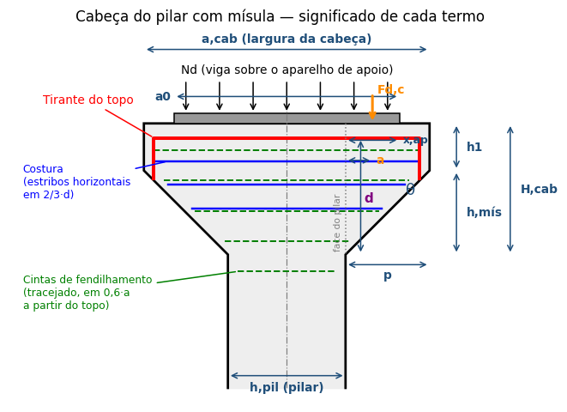
c | 3 | cm |  | Cobrimento das armaduras.
1.4 Cabeça
a,cab | 85 | cm |  | Largura da cabeça no topo (ver desenho).
θ | 45 | ° |  | Inclinação da mísula em relação à horizontal.
h1 | 25.00 | cm |  | Altura da face vertical da cabeça (a,cab/6 – editável).
1.5 Aparelho de apoio
f | 1 | cm |  | Folga de montagem da viga.
F,ap | 5 | cm |  | Folga da borda da cabeça até o início do aparelho.
a0 |  | cm |  | Soma dos 2 aparelhos (uma viga de cada lado). No centro fica a junta vazia entre as vigas: 2·(c + f).
b0 |  | cm |  | Largura do aparelho de apoio (direção de b).
e | 1 | cm |  | Espessura do aparelho de apoio.
Ø,furo | 4 | cm |  | Diâmetro de cada furo do aparelho (chumbador).
n,furos | 2 | un |  | Furos em cada aparelho (cada viga). Total = 2 aparelhos × n,furos.
σ,lim | 9 | MPa |  | Tensão limite no aparelho de apoio (dado do fabricante).
1.6 Cargas
Nk |  | kN |  | Força normal característica transmitida pela viga.
Nd |  | kN |  | Força normal de cálculo.
H? | Não | - |  | Considerar força horizontal da viga? (Sim/Não)
Apoio | Elastômero | - |  | Tipo de apoio: define μ pela tabela abaixo.
μ |  | - |  | Coeficiente de atrito do tipo de apoio (tabela abaixo).
Hk |  | kN |  | Força horizontal característica (μ·Nk).
Hd |  | kN |  | Força horizontal de cálculo.
Tabela μ | μ |  |  | Tipo de apoio (escolha em "Apoio")
 | 0.80 | - |  | Juntas a seco
 | 0.50 | - |  | Argamassa
 | 0.16 | - |  | Elastômero
 | 0.08 | - |  | Politetrafluoretileno
 | 0.25 | - |  | Chapas metálicas não soldadas
 | 0.40 | - |  | Concreto x chapa metálica
1.7 Modelo de cálculo – bloco parcialmente carregado × consolo
BLOCO: o aparelho fica todo sobre o pilar (x,ap ≤ 0). A carga desce e se ESPALHA para a seção do pilar → compressão sob o apoio + fendilhamento (item 2), tirante do topo pela referência (item 3). As mísulas não recebem carga. CONSOLO: parte do aparelho fica fora da face do pilar (x,ap > 0). Essa parte está pendurada na mísula e só chega ao pilar por biela + tirante (NBR 9062, item 4) – vale mesmo para consolo muito curto (a/d ≤ 0,5). Na direção h a carga CONVERGE para o pilar (não espalha), então ali não existe bloco: tirante e costura são do consolo; o fendilhamento de bloco só é verificado na direção b (b0 → b).
x,ap |  | cm |  | a,cab/2 − h,pil/2 − F,ap: quanto a borda externa do aparelho passa da face do pilar. ≤ 0 → todo sobre o pilar.
Indicado |  | - |  | Modelo indicado pela geometria: x,ap ≤ 0 → Bloco; x,ap > 0 → Consolo.
Escolha | Automático | - |  | Automático (recomendado) ou forçar "Bloco" / "Consolo".
Modelo |  | - |  | Modelo adotado: define as armaduras calculadas e o desenho.

2 . BLOCO PARCIALMENTE CARREGADO (região logo abaixo do aparelho)
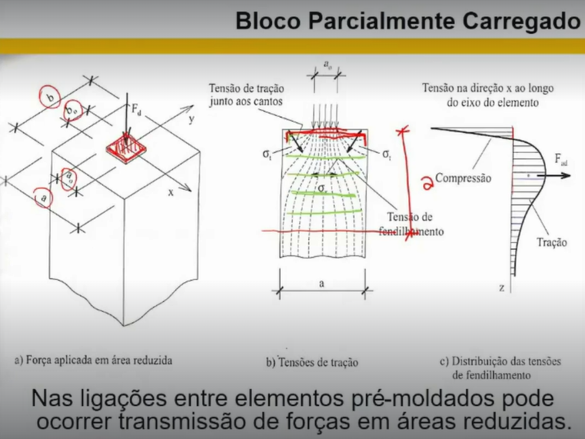
A carga entra por uma área pequena (a0 × b0). Onde ela ESPALHA para uma seção maior surgem compressão sob o apoio (2.1) e tração transversal – fendilhamento (2.2 e 2.3), resistida por cintas a partir do topo. Cada direção é verificada: h (a0 → h,pil) e b (b0 → b). Se a0 ≥ h,pil a carga converge na direção h e ali não há fendilhamento (é o consolo do item 4). A regra 0,25·Nd da referência só entra no modelo Bloco.
2.1 Compressão sob o apoio (NBR 6118, 21.2.1)
A0 |  | cm² |  | Área carregada (a0 × b0).
β |  | - |  | β = √(Ac1/Ac0), Ac1 homotética a A0 na cabeça (≤ 3,3).
β·fcd |  | MPa |  | Tensão resistente sob o apoio.
σc |  | MPa |  | Tensão atuante sob o apoio (Nd/A0).
2.2 Tensão de tração transversal (necessidade de cintamento)
σt,h |  | MPa |  | Direção h: σt = 2,1·Nk/(h,pil·b)·(1−a0/h,pil). Zero se a0 ≥ h,pil (carga converge).
σt,b |  | MPa |  | Direção b: σt = 2,1·Nk/(h,pil·b)·(1−b0/b).
σt |  | MPa |  | Maior das duas direções (compara com fctk/2).
fctk/2 |  | MPa |  | Limite para dispensar cintas: fctk,inf/2.
2.3 Armadura de fendilhamento (cintamento)
Fad,h |  | kN |  | Direção h (NBR 6118): 0,3·Nd·(1−a0/h,pil). Zero se a0 ≥ h,pil.
Fad,b |  | kN |  | Direção b (NBR 6118): 0,3·Nd·(1−b0/b).
Fad,NBR |  | kN |  | Força de fendilhamento pela NBR 6118 (maior direção).
Fad,ref |  | kN |  | Planilha de referência: 0,25·Nd + 0,25·Hd (só no modelo Bloco).
Fad |  | kN |  | Força adotada: Bloco = maior das duas; Consolo = só a NBR.
As,fend |  | cm² |  | Área de aço necessária para o fendilhamento.
k,dist | 0.6 | - |  | Fração do lado do pilar para distribuir as cintas (0,6·a).
dist |  | cm |  | Altura das cintas a partir do topo: 0,6·maior lado do pilar (Bloco) ou 0,6·b (Consolo).
Ø | 12.5 | mm |  | Bitola escolhida para as cintas.
ramos | 2 | - |  | Ramos de cada cinta (estribo fechado = 2).
n |  | un |  | Quantidade de cintas necessárias (mínimo 2).
s |  | cm |  | Espaçamento das cintas dentro de dist.
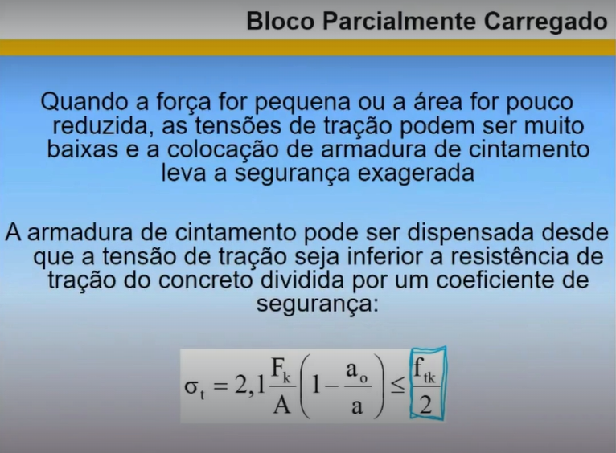
3 . TIRANTE NO TOPO DA CABEÇA (detalhamento – área vem do modelo adotado)

Barras horizontais logo abaixo do topo, contínuas de uma face à outra da cabeça e ancoradas nas duas faces externas (dobras/laços). Modelo CONSOLO: a área é a do tirante do consolo (item 4.3), nunca menor que a mínima – a regra da referência (As,ref) NÃO é usada. Modelo BLOCO: área pela regra da referência (0,25·Nd + 1,8·Hd) e parede oposta (3.2).
3.1 Tirante do topo (contínuo, de face a face)
As,ref |  | cm² |  | Referência: (0,25·Nd + 1,8·Hd)/fyd – só no modelo Bloco (no Consolo é só informativo).
As,cons |  | cm² |  | Tirante do consolo (item 4.3) – é esta a área no modelo Consolo.
As,mín |  | cm² |  | Armadura mínima do tirante do consolo – modelo Consolo.
As,tir |  | cm² |  | Área do tirante: Bloco = As,ref; Consolo = maior entre As,cons e As,mín.
Ø | 25 | mm |  | Bitola escolhida para o tirante.
n |  | un |  | Quantidade de barras do tirante (mínimo 2).
3.2 Parede oposta (só modelo Bloco)
As,par |  | cm² |  | Referência: (0,25·Nd + 2,5·Hd)/fyd.
Ø | 20 | mm |  | Bitola escolhida para a parede oposta.
n |  | un |  | Barras da parede oposta (mínimo 2). No Consolo o tirante já vai de face a face: não se aplica.

4 . CABEÇA COM MÍSULA – CONSOLO (NBR 9062, consolos)

Aplica-se só no modelo CONSOLO (item 1.7). A cabeça é mais larga que o pilar: o trecho do aparelho que fica fora da face do pilar apoia-se num balanço (a mísula). Esse balanço trabalha como consolo – biela inclinada até o pilar e tirante no topo. O tipo depende de a/d: muito curto (a/d ≤ 0,5), curto (0,5 < a/d ≤ 1) ou viga em balanço (a/d > 1). Só UMA das três fórmulas é usada, conforme o tipo. |  |  |  |  | 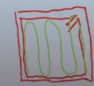
4.1 Geometria da cabeça
p |  | cm |  | Projeção de cada mísula além da face do pilar.
h,mís |  | cm |  | Altura da parte inclinada (p·tgθ).
H,cab |  | cm |  | Altura total da cabeça junto à face do pilar (h1 + h,mís).
h1,mín |  | cm |  | NBR 9062: h1 ≥ metade de H,cab.
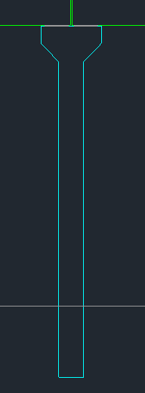
A,cab |  | cm² |  | Área da cabeça vista de frente (retângulo + trapézio).
4.2 Carga no balanço e classificação
x,ap |  | cm |  | Parte do aparelho fora da face do pilar, de cada lado (item 1.7; limitada a a0/2).
Fd,c |  | kN |  | Carga de cálculo em cada balanço (pressão uniforme no apoio).
a |  | cm |  | Distância da carga Fd,c até a face do pilar.
d |  | cm |  | Altura útil do consolo (até o eixo do tirante).
a/d |  | - |  | Define o tipo de consolo.
Tipo |  | - |  | a/d ≤ 0,5 muito curto | ≤ 1 curto | > 1 viga em balanço.
4.3 Armaduras do consolo
μ,c | 1.4 | - |  | Atrito do consolo muito curto (1,4 = monolítico).
As,m.curto |  | cm² |  | Muito curto: 0,8·Fd/(μ·fyd) + Hd/fyd.
As,curto |  | cm² |  | Curto: (0,1 + a/d)·Fd/fyd + Hd/fyd.
As,viga |  | cm² |  | Viga em balanço: Md/(0,9·d·fyd) + Hd/fyd, com Md = Fd·a.
As,tir,c |  | cm² |  | Tirante do consolo: só a fórmula do tipo (vai ao item 3.1).
As,mín |  | cm² |  | Armadura mínima do tirante: 0,04·(fcd/fyd)·b·d.
k,cost |  | - |  | Fração do tirante para a costura (0,5 muito curto; 0,4 curto).
As,cost |  | cm² |  | Estribos horizontais em 2/3·d (só modelo Consolo; não se aplica a viga).
Ø | 8 | mm |  | Bitola escolhida para a costura.
ramos | 2 | - |  | Ramos de cada estribo de costura (estribo fechado = 2).
n |  | un |  | Quantidade de estribos de costura (mínimo 2; zero no modelo Bloco).
s |  | cm |  | Espaçamento da costura, distribuída em 2/3·d abaixo do tirante.
4.4 Biela (esmagamento do concreto)
τwd |  | MPa |  | Tensão de cisalhamento no consolo: Fd,c/(b·d).
τwu |  | MPa |  | Limite: 0,27·(1 − fck/250)·fcd.
σ,pilar |  | MPa |  | Tensão média no fuste logo abaixo da cabeça.

5 . APARELHO DE APOIO

A,ap |  | m² |  | Área dos 2 aparelhos descontados todos os furos (2 × n,furos).
σ,ap |  | MPa |  | Tensão atuante no aparelho (Nd/A,ap).

6 . PESO DE AÇO E TAXA

Cintas |  | kg |  | Cintas de fendilhamento (perímetro na cabeça + ganchos).
Tirante |  | kg |  | Tirante do topo (comprimento a,cab − 2c + 2 dobras de 10Ø).
Parede |  | kg |  | Parede oposta (mesmo critério de comprimento).
Costura |  | kg |  | Estribos de costura (perímetro na cabeça + ganchos).
Total |  | kg |  | Peso de aço destas armaduras.
Volume |  | m³ |  | Volume de concreto: pilar (h,pil × b) + cabeça com mísulas.
Taxa |  | kg/m³ |  | Taxa destas armaduras (sem a armadura do pilar).

7 . DESENHO DA CABEÇA COM AS ARMADURAS CALCULADAS (atualiza automaticamente)

Gráfico de linhas (dispersão) desenhado a partir da tabela de coordenadas abaixo. Origem no topo da cabeça, no eixo do pilar; y negativo para baixo. Para detalhar outras armaduras no futuro, basta acrescentar um bloco de coordenadas e uma nova série no gráfico.
Cabeça do pilar – elevação com armaduras
 | Contorno da cabeça e do pilar |  | Aparelho de apoio 67 × 32 cm |  | Tirante 4 Ø25 |  | Costura 6 Ø8 c/5 |  | Cintas 7 Ø12,5 c/7 |  | Eixo do pilar |  | (moldura – mantém a escala)
17.50 | -90.00 | -33.50 | 0.00 | -39.50 | -29.25 | -39.50 | -9.25 | -39.50 | -3.50 | 0.00 | 10.00 | -57.50 | 15.00
17.50 | -50.00 | 33.50 | 0.00 | -39.50 | -4.25 | 39.50 | -9.25 | 39.50 | -3.50 | 0.00 | -90.00 | 57.50 | -100.00
42.50 | -25.00 | 33.50 | 2.00 | 39.50 | -4.25
42.50 | 0.00 | -33.50 | 2.00 | 39.50 | -29.25 | -39.50 | -14.25 | -39.50 | -10.50
-42.50 | 0.00 | -33.50 | 0.00 |  |  | 39.50 | -14.25 | 39.50 | -10.50
-42.50 | -25.00
-17.50 | -50.00 |  |  |  |  | -39.50 | -19.25 | -39.50 | -17.50
-17.50 | -90.00 |  |  |  |  | 39.50 | -19.25 | 39.50 | -17.50
 |  |  |  |  |  | -39.50 | -24.25 | -39.50 | -24.50
 |  |  |  |  |  | 39.50 | -24.25 | 39.50 | -24.50
 |  |  |  |  |  | -35.25 | -29.25 | -33.00 | -31.50
 |  |  |  |  |  | 35.25 | -29.25 | 33.00 | -31.50
 |  |  |  |  |  | -30.25 | -34.25 | -26.00 | -38.50
 |  |  |  |  |  | 30.25 | -34.25 | 26.00 | -38.50
 |  |  |  |  |  | -39.50 | -9.25 | -19.00 | -45.50
 |  |  |  |  |  | 39.50 | -9.25 | 19.00 | -45.50
 |  |  |  |  |  | -39.50 | -9.25 | -39.50 | -3.50
 |  |  |  |  |  | 39.50 | -9.25 | 39.50 | -3.50
 |  |  |  |  |  | -39.50 | -9.25 | -39.50 | -3.50
 |  |  |  |  |  | 39.50 | -9.25 | 39.50 | -3.50
 |  |  |  |  |  | -39.50 | -9.25 | -39.50 | -3.50
 |  |  |  |  |  | 39.50 | -9.25 | 39.50 | -3.50
 |  |  |  |  |  |  |  | -39.50 | -3.50
 |  |  |  |  |  |  |  | 39.50 | -3.50
 |  |  |  |  |  |  |  | -39.50 | -3.50
 |  |  |  |  |  |  |  | 39.50 | -3.50
 |  |  |  |  |  |  |  | -39.50 | -3.50
 |  |  |  |  |  |  |  | 39.50 | -3.50
 |  |  |  |  |  |  |  | -39.50 | -3.50
 |  |  |  |  |  |  |  | 39.50 | -3.50
 |  |  |  |  |  |  |  | -39.50 | -3.50
 |  |  |  |  |  |  |  | 39.50 | -3.50
 |  |  |  |  |  |  |  | -39.50 | -3.50
 |  |  |  |  |  |  |  | 39.50 | -3.50
 |  |  |  |  |  |  |  | -39.50 | -3.50
 |  |  |  |  |  |  |  | 39.50 | -3.50
...

Elemento | x (cm) | y (cm) |  | Observação
Contorno

Aparelho

Tirante

Costura

Cintas

Eixo

Moldura

